PROCESSUS DE COMMANDE
ETAPE 1 : remplir votre commande
Complétez la feuille "COMMANDE" en fonction de vos besoins. Vos informations de contact sont primordiales! | Uniquement les cases jaunes !
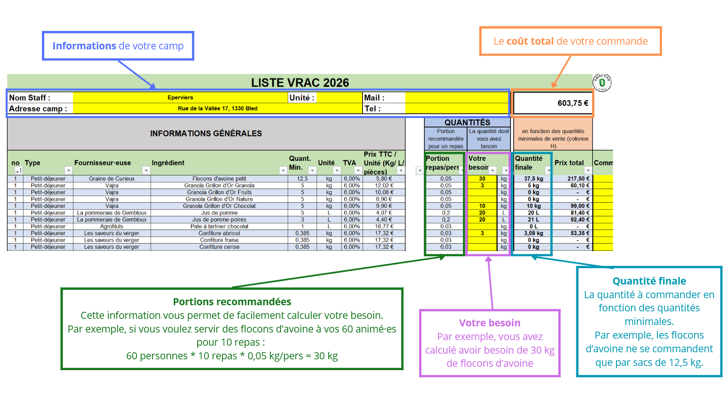

Pour vous aider, vous pouvez vous servir de l'onglet "CALCULATEUR" qui vous permet de calculer facilement les quantités recommandées pour chaque ingrédient

ETAPE 2 : Envoyer votre commande | DEADLINE : vendredi 15 mai 2026
Sauvegardez le fichier rempli et envoyez le par mail à l'adresse : Vous recevrez bien évidement un mail de bonne réception de votre commande. | objectivo.contact@gmail.com

ETAPE 3 : Confirmation de commande | DATE : Lundi 1 juin 2026
Attendez notre confirmation que votre commande a bien été reçue. Vous retrouverez dans ce mail une facture pro-format* (à ne pas payer). Vous recevrez également une invitation confirmant la date ainsi que votre horaire de retrait. *Les prix de certains produits sont très volatiles. Il se pourrait que nous ayons à en adapter certains entre votre commande et la distribution. Si une hausse du prix de plus de 10% est observée, nous vous recontacterons afin de confirmer que vous souhaitez garder votre commande telle quelle.

ETAPE 4 : Récupérez et payez votre commande | DATES : samedi 20 juin 2026 ou samedi 27 juin 2026
Venez récupérer votre commande en respectant votre horaire de passage.
--> Apportez vos propre contenants afin de récupérer votre commande.
--> Le paiement par Bancontact sera effectué sur place.
Lieu de retrait Samedi 20 juin : Agricovert à Gembloux - https://maps.app.goo.gl/crbNC5bcQmJqE99T6
Lieu de retrait Samedi 27 juin : à déterminer

